LevelC_电能量市场出清电价
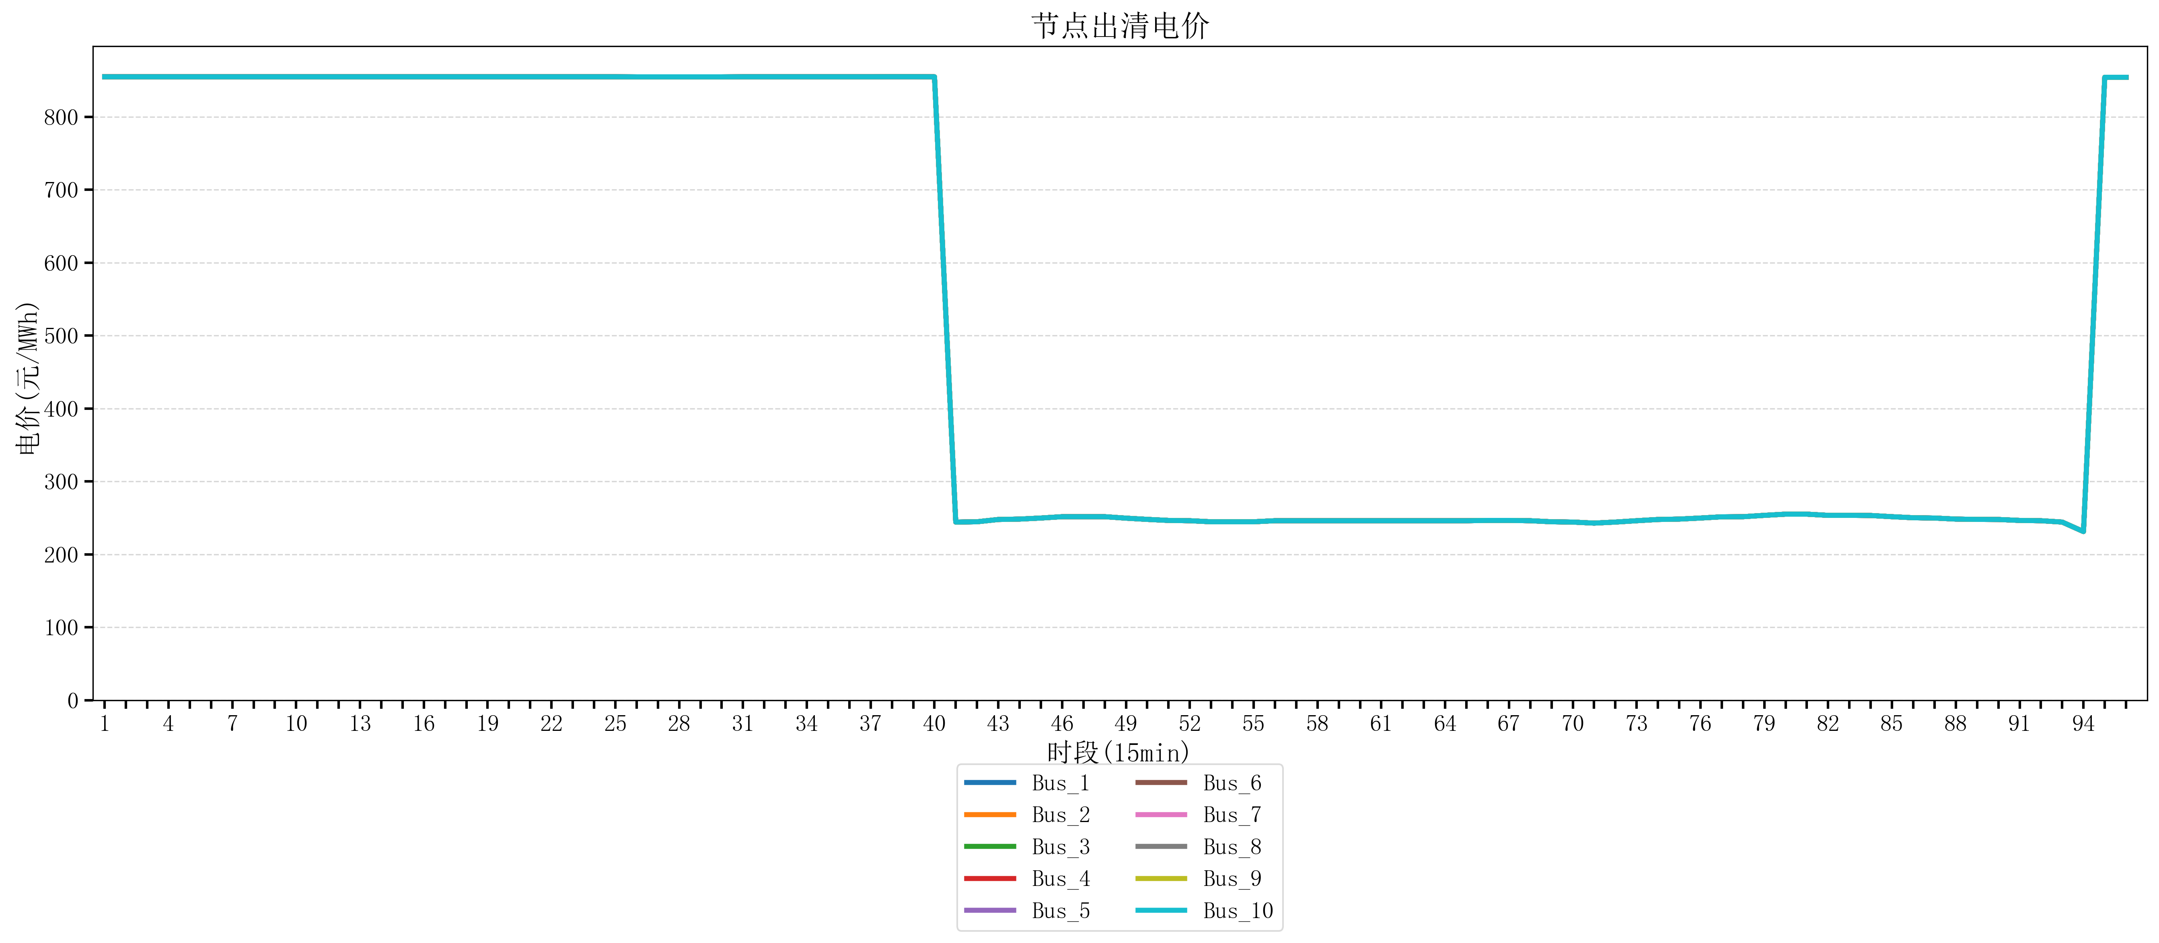
节点编号 | 电价类型 | 时段1 | 时段2 | 时段3 | 时段4 | 时段5 | 时段6 | 时段7 | 时段8 | 时段9 | 时段10 | 时段11 | 时段12 | 时段13 | 时段14 | 时段15 | 时段16 | 时段17 | 时段18 | 时段19 | 时段20 | 时段21 | 时段22 | 时段23
id | price_type | t1 | t2 | t3 | t4 | t5 | t6 | t7 | t8 | t9 | t10 | t11 | t12 | t13 | t14 | t15 | t16 | t17 | t18 | t19 | t20 | t21 | t22 | t23
str | str | float64 | float64 | float64 | float64 | float64 | float64 | float64 | float64 | float64 | float64 | float64 | float64 | float64 | float64 | float64 | float64 | float64 | float64 | float64 | float64 | float64 | float64 | float64
Bus_1 | 电能量电价 | 854.88856 | 854.88856 | 854.88856 | 854.88856 | 854.88856 | 854.88856 | 854.88856 | 854.88856 | 854.88856 | 854.88856 | 854.88856 | 854.88856 | 854.88856 | 854.88856 | 854.88856 | 854.88856 | 854.88856 | 854.88856 | 854.88856 | 854.88856 | 854.88856 | 854.88856 | 854.88856
Bus_2 | 电能量电价 | 854.88856 | 854.88856 | 854.88856 | 854.88856 | 854.88856 | 854.88856 | 854.88856 | 854.88856 | 854.88856 | 854.88856 | 854.88856 | 854.88856 | 854.88856 | 854.88856 | 854.88856 | 854.88856 | 854.88856 | 854.88856 | 854.88856 | 854.88856 | 854.88856 | 854.88856 | 854.88856
Bus_3 | 电能量电价 | 854.88856 | 854.88856 | 854.88856 | 854.88856 | 854.88856 | 854.88856 | 854.88856 | 854.88856 | 854.88856 | 854.88856 | 854.88856 | 854.88856 | 854.88856 | 854.88856 | 854.88856 | 854.88856 | 854.88856 | 854.88856 | 854.88856 | 854.88856 | 854.88856 | 854.88856 | 854.88856
Bus_4 | 电能量电价 | 854.88856 | 854.88856 | 854.88856 | 854.88856 | 854.88856 | 854.88856 | 854.88856 | 854.88856 | 854.88856 | 854.88856 | 854.88856 | 854.88856 | 854.88856 | 854.88856 | 854.88856 | 854.88856 | 854.88856 | 854.88856 | 854.88856 | 854.88856 | 854.88856 | 854.88856 | 854.88856
Bus_5 | 电能量电价 | 854.88856 | 854.88856 | 854.88856 | 854.88856 | 854.88856 | 854.88856 | 854.88856 | 854.88856 | 854.88856 | 854.88856 | 854.88856 | 854.88856 | 854.88856 | 854.88856 | 854.88856 | 854.88856 | 854.88856 | 854.88856 | 854.88856 | 854.88856 | 854.88856 | 854.88856 | 854.88856
Bus_6 | 电能量电价 | 854.88856 | 854.88856 | 854.88856 | 854.88856 | 854.88856 | 854.88856 | 854.88856 | 854.88856 | 854.88856 | 854.88856 | 854.88856 | 854.88856 | 854.88856 | 854.88856 | 854.88856 | 854.88856 | 854.88856 | 854.88856 | 854.88856 | 854.88856 | 854.88856 | 854.88856 | 854.88856
Bus_7 | 电能量电价 | 854.88856 | 854.88856 | 854.88856 | 854.88856 | 854.88856 | 854.88856 | 854.88856 | 854.88856 | 854.88856 | 854.88856 | 854.88856 | 854.88856 | 854.88856 | 854.88856 | 854.88856 | 854.88856 | 854.88856 | 854.88856 | 854.88856 | 854.88856 | 854.88856 | 854.88856 | 854.88856
Bus_8 | 电能量电价 | 854.88856 | 854.88856 | 854.88856 | 854.88856 | 854.88856 | 854.88856 | 854.88856 | 854.88856 | 854.88856 | 854.88856 | 854.88856 | 854.88856 | 854.88856 | 854.88856 | 854.88856 | 854.88856 | 854.88856 | 854.88856 | 854.88856 | 854.88856 | 854.88856 | 854.88856 | 854.88856
Bus_9 | 电能量电价 | 854.88856 | 854.88856 | 854.88856 | 854.88856 | 854.88856 | 854.88856 | 854.88856 | 854.88856 | 854.88856 | 854.88856 | 854.88856 | 854.88856 | 854.88856 | 854.88856 | 854.88856 | 854.88856 | 854.88856 | 854.88856 | 854.88856 | 854.88856 | 854.88856 | 854.88856 | 854.88856
Bus_10 | 电能量电价 | 854.88856 | 854.88856 | 854.88856 | 854.88856 | 854.88856 | 854.88856 | 854.88856 | 854.88856 | 854.88856 | 854.88856 | 854.88856 | 854.88856 | 854.88856 | 854.88856 | 854.88856 | 854.88856 | 854.88856 | 854.88856 | 854.88856 | 854.88856 | 854.88856 | 854.88856 | 854.88856
Bus_11 | 电能量电价 | 854.88856 | 854.88856 | 854.88856 | 854.88856 | 854.88856 | 854.88856 | 854.88856 | 854.88856 | 854.88856 | 854.88856 | 854.88856 | 854.88856 | 854.88856 | 854.88856 | 854.88856 | 854.88856 | 854.88856 | 854.88856 | 854.88856 | 854.88856 | 854.88856 | 854.88856 | 854.88856
Bus_12 | 电能量电价 | 854.88856 | 854.88856 | 854.88856 | 854.88856 | 854.88856 | 854.88856 | 854.88856 | 854.88856 | 854.88856 | 854.88856 | 854.88856 | 854.88856 | 854.88856 | 854.88856 | 854.88856 | 854.88856 | 854.88856 | 854.88856 | 854.88856 | 854.88856 | 854.88856 | 854.88856 | 854.88856
Bus_13 | 电能量电价 | 854.88856 | 854.88856 | 854.88856 | 854.88856 | 854.88856 | 854.88856 | 854.88856 | 854.88856 | 854.88856 | 854.88856 | 854.88856 | 854.88856 | 854.88856 | 854.88856 | 854.88856 | 854.88856 | 854.88856 | 854.88856 | 854.88856 | 854.88856 | 854.88856 | 854.88856 | 854.88856
Bus_14 | 电能量电价 | 854.88856 | 854.88856 | 854.88856 | 854.88856 | 854.88856 | 854.88856 | 854.88856 | 854.88856 | 854.88856 | 854.88856 | 854.88856 | 854.88856 | 854.88856 | 854.88856 | 854.88856 | 854.88856 | 854.88856 | 854.88856 | 854.88856 | 854.88856 | 854.88856 | 854.88856 | 854.88856
Bus_15 | 电能量电价 | 854.88856 | 854.88856 | 854.88856 | 854.88856 | 854.88856 | 854.88856 | 854.88856 | 854.88856 | 854.88856 | 854.88856 | 854.88856 | 854.88856 | 854.88856 | 854.88856 | 854.88856 | 854.88856 | 854.88856 | 854.88856 | 854.88856 | 854.88856 | 854.88856 | 854.88856 | 854.88856
Bus_16 | 电能量电价 | 854.88856 | 854.88856 | 854.88856 | 854.88856 | 854.88856 | 854.88856 | 854.88856 | 854.88856 | 854.88856 | 854.88856 | 854.88856 | 854.88856 | 854.88856 | 854.88856 | 854.88856 | 854.88856 | 854.88856 | 854.88856 | 854.88856 | 854.88856 | 854.88856 | 854.88856 | 854.88856
Bus_17 | 电能量电价 | 854.88856 | 854.88856 | 854.88856 | 854.88856 | 854.88856 | 854.88856 | 854.88856 | 854.88856 | 854.88856 | 854.88856 | 854.88856 | 854.88856 | 854.88856 | 854.88856 | 854.88856 | 854.88856 | 854.88856 | 854.88856 | 854.88856 | 854.88856 | 854.88856 | 854.88856 | 854.88856
Bus_18 | 电能量电价 | 854.88856 | 854.88856 | 854.88856 | 854.88856 | 854.88856 | 854.88856 | 854.88856 | 854.88856 | 854.88856 | 854.88856 | 854.88856 | 854.88856 | 854.88856 | 854.88856 | 854.88856 | 854.88856 | 854.88856 | 854.88856 | 854.88856 | 854.88856 | 854.88856 | 854.88856 | 854.88856
Bus_19 | 电能量电价 | 854.88856 | 854.88856 | 854.88856 | 854.88856 | 854.88856 | 854.88856 | 854.88856 | 854.88856 | 854.88856 | 854.88856 | 854.88856 | 854.88856 | 854.88856 | 854.88856 | 854.88856 | 854.88856 | 854.88856 | 854.88856 | 854.88856 | 854.88856 | 854.88856 | 854.88856 | 854.88856
Bus_20 | 电能量电价 | 854.88856 | 854.88856 | 854.88856 | 854.88856 | 854.88856 | 854.88856 | 854.88856 | 854.88856 | 854.88856 | 854.88856 | 854.88856 | 854.88856 | 854.88856 | 854.88856 | 854.88856 | 854.88856 | 854.88856 | 854.88856 | 854.88856 | 854.88856 | 854.88856 | 854.88856 | 854.88856
Bus_21 | 电能量电价 | 854.88856 | 854.88856 | 854.88856 | 854.88856 | 854.88856 | 854.88856 | 854.88856 | 854.88856 | 854.88856 | 854.88856 | 854.88856 | 854.88856 | 854.88856 | 854.88856 | 854.88856 | 854.88856 | 854.88856 | 854.88856 | 854.88856 | 854.88856 | 854.88856 | 854.88856 | 854.88856
Bus_22 | 电能量电价 | 854.88856 | 854.88856 | 854.88856 | 854.88856 | 854.88856 | 854.88856 | 854.88856 | 854.88856 | 854.88856 | 854.88856 | 854.88856 | 854.88856 | 854.88856 | 854.88856 | 854.88856 | 854.88856 | 854.88856 | 854.88856 | 854.88856 | 854.88856 | 854.88856 | 854.88856 | 854.88856
Bus_23 | 电能量电价 | 854.88856 | 854.88856 | 854.88856 | 854.88856 | 854.88856 | 854.88856 | 854.88856 | 854.88856 | 854.88856 | 854.88856 | 854.88856 | 854.88856 | 854.88856 | 854.88856 | 854.88856 | 854.88856 | 854.88856 | 854.88856 | 854.88856 | 854.88856 | 854.88856 | 854.88856 | 854.88856
Bus_24 | 电能量电价 | 854.88856 | 854.88856 | 854.88856 | 854.88856 | 854.88856 | 854.88856 | 854.88856 | 854.88856 | 854.88856 | 854.88856 | 854.88856 | 854.88856 | 854.88856 | 854.88856 | 854.88856 | 854.88856 | 854.88856 | 854.88856 | 854.88856 | 854.88856 | 854.88856 | 854.88856 | 854.88856
Bus_25 | 电能量电价 | 854.88856 | 854.88856 | 854.88856 | 854.88856 | 854.88856 | 854.88856 | 854.88856 | 854.88856 | 854.88856 | 854.88856 | 854.88856 | 854.88856 | 854.88856 | 854.88856 | 854.88856 | 854.88856 | 854.88856 | 854.88856 | 854.88856 | 854.88856 | 854.88856 | 854.88856 | 854.88856
Bus_26 | 电能量电价 | 854.88856 | 854.88856 | 854.88856 | 854.88856 | 854.88856 | 854.88856 | 854.88856 | 854.88856 | 854.88856 | 854.88856 | 854.88856 | 854.88856 | 854.88856 | 854.88856 | 854.88856 | 854.88856 | 854.88856 | 854.88856 | 854.88856 | 854.88856 | 854.88856 | 854.88856 | 854.88856
Bus_27 | 电能量电价 | 854.88856 | 854.88856 | 854.88856 | 854.88856 | 854.88856 | 854.88856 | 854.88856 | 854.88856 | 854.88856 | 854.88856 | 854.88856 | 854.88856 | 854.88856 | 854.88856 | 854.88856 | 854.88856 | 854.88856 | 854.88856 | 854.88856 | 854.88856 | 854.88856 | 854.88856 | 854.88856
Bus_28 | 电能量电价 | 854.88856 | 854.88856 | 854.88856 | 854.88856 | 854.88856 | 854.88856 | 854.88856 | 854.88856 | 854.88856 | 854.88856 | 854.88856 | 854.88856 | 854.88856 | 854.88856 | 854.88856 | 854.88856 | 854.88856 | 854.88856 | 854.88856 | 854.88856 | 854.88856 | 854.88856 | 854.88856
Bus_29 | 电能量电价 | 854.88856 | 854.88856 | 854.88856 | 854.88856 | 854.88856 | 854.88856 | 854.88856 | 854.88856 | 854.88856 | 854.88856 | 854.88856 | 854.88856 | 854.88856 | 854.88856 | 854.88856 | 854.88856 | 854.88856 | 854.88856 | 854.88856 | 854.88856 | 854.88856 | 854.88856 | 854.88856
Bus_30 | 电能量电价 | 854.88856 | 854.88856 | 854.88856 | 854.88856 | 854.88856 | 854.88856 | 854.88856 | 854.88856 | 854.88856 | 854.88856 | 854.88856 | 854.88856 | 854.88856 | 854.88856 | 854.88856 | 854.88856 | 854.88856 | 854.88856 | 854.88856 | 854.88856 | 854.88856 | 854.88856 | 854.88856
Bus_31 | 电能量电价 | 854.88856 | 854.88856 | 854.88856 | 854.88856 | 854.88856 | 854.88856 | 854.88856 | 854.88856 | 854.88856 | 854.88856 | 854.88856 | 854.88856 | 854.88856 | 854.88856 | 854.88856 | 854.88856 | 854.88856 | 854.88856 | 854.88856 | 854.88856 | 854.88856 | 854.88856 | 854.88856
Bus_32 | 电能量电价 | 854.88856 | 854.88856 | 854.88856 | 854.88856 | 854.88856 | 854.88856 | 854.88856 | 854.88856 | 854.88856 | 854.88856 | 854.88856 | 854.88856 | 854.88856 | 854.88856 | 854.88856 | 854.88856 | 854.88856 | 854.88856 | 854.88856 | 854.88856 | 854.88856 | 854.88856 | 854.88856
Bus_33 | 电能量电价 | 854.88856 | 854.88856 | 854.88856 | 854.88856 | 854.88856 | 854.88856 | 854.88856 | 854.88856 | 854.88856 | 854.88856 | 854.88856 | 854.88856 | 854.88856 | 854.88856 | 854.88856 | 854.88856 | 854.88856 | 854.88856 | 854.88856 | 854.88856 | 854.88856 | 854.88856 | 854.88856
Bus_34 | 电能量电价 | 854.88856 | 854.88856 | 854.88856 | 854.88856 | 854.88856 | 854.88856 | 854.88856 | 854.88856 | 854.88856 | 854.88856 | 854.88856 | 854.88856 | 854.88856 | 854.88856 | 854.88856 | 854.88856 | 854.88856 | 854.88856 | 854.88856 | 854.88856 | 854.88856 | 854.88856 | 854.88856
Bus_35 | 电能量电价 | 854.88856 | 854.88856 | 854.88856 | 854.88856 | 854.88856 | 854.88856 | 854.88856 | 854.88856 | 854.88856 | 854.88856 | 854.88856 | 854.88856 | 854.88856 | 854.88856 | 854.88856 | 854.88856 | 854.88856 | 854.88856 | 854.88856 | 854.88856 | 854.88856 | 854.88856 | 854.88856
Bus_36 | 电能量电价 | 854.88856 | 854.88856 | 854.88856 | 854.88856 | 854.88856 | 854.88856 | 854.88856 | 854.88856 | 854.88856 | 854.88856 | 854.88856 | 854.88856 | 854.88856 | 854.88856 | 854.88856 | 854.88856 | 854.88856 | 854.88856 | 854.88856 | 854.88856 | 854.88856 | 854.88856 | 854.88856
Bus_37 | 电能量电价 | 854.88856 | 854.88856 | 854.88856 | 854.88856 | 854.88856 | 854.88856 | 854.88856 | 854.88856 | 854.88856 | 854.88856 | 854.88856 | 854.88856 | 854.88856 | 854.88856 | 854.88856 | 854.88856 | 854.88856 | 854.88856 | 854.88856 | 854.88856 | 854.88856 | 854.88856 | 854.88856
Bus_38 | 电能量电价 | 854.88856 | 854.88856 | 854.88856 | 854.88856 | 854.88856 | 854.88856 | 854.88856 | 854.88856 | 854.88856 | 854.88856 | 854.88856 | 854.88856 | 854.88856 | 854.88856 | 854.88856 | 854.88856 | 854.88856 | 854.88856 | 854.88856 | 854.88856 | 854.88856 | 854.88856 | 854.88856
Bus_39 | 电能量电价 | 854.88856 | 854.88856 | 854.88856 | 854.88856 | 854.88856 | 854.88856 | 854.88856 | 854.88856 | 854.88856 | 854.88856 | 854.88856 | 854.88856 | 854.88856 | 854.88856 | 854.88856 | 854.88856 | 854.88856 | 854.88856 | 854.88856 | 854.88856 | 854.88856 | 854.88856 | 854.88856
Bus_40 | 电能量电价 | 854.88856 | 854.88856 | 854.88856 | 854.88856 | 854.88856 | 854.88856 | 854.88856 | 854.88856 | 854.88856 | 854.88856 | 854.88856 | 854.88856 | 854.88856 | 854.88856 | 854.88856 | 854.88856 | 854.88856 | 854.88856 | 854.88856 | 854.88856 | 854.88856 | 854.88856 | 854.88856
Bus_41 | 电能量电价 | 854.88856 | 854.88856 | 854.88856 | 854.88856 | 854.88856 | 854.88856 | 854.88856 | 854.88856 | 854.88856 | 854.88856 | 854.88856 | 854.88856 | 854.88856 | 854.88856 | 854.88856 | 854.88856 | 854.88856 | 854.88856 | 854.88856 | 854.88856 | 854.88856 | 854.88856 | 854.88856
Bus_42 | 电能量电价 | 854.88856 | 854.88856 | 854.88856 | 854.88856 | 854.88856 | 854.88856 | 854.88856 | 854.88856 | 854.88856 | 854.88856 | 854.88856 | 854.88856 | 854.88856 | 854.88856 | 854.88856 | 854.88856 | 854.88856 | 854.88856 | 854.88856 | 854.88856 | 854.88856 | 854.88856 | 854.88856
Bus_43 | 电能量电价 | 854.88856 | 854.88856 | 854.88856 | 854.88856 | 854.88856 | 854.88856 | 854.88856 | 854.88856 | 854.88856 | 854.88856 | 854.88856 | 854.88856 | 854.88856 | 854.88856 | 854.88856 | 854.88856 | 854.88856 | 854.88856 | 854.88856 | 854.88856 | 854.88856 | 854.88856 | 854.88856
Bus_44 | 电能量电价 | 854.88856 | 854.88856 | 854.88856 | 854.88856 | 854.88856 | 854.88856 | 854.88856 | 854.88856 | 854.88856 | 854.88856 | 854.88856 | 854.88856 | 854.88856 | 854.88856 | 854.88856 | 854.88856 | 854.88856 | 854.88856 | 854.88856 | 854.88856 | 854.88856 | 854.88856 | 854.88856
Bus_1 | 阻塞电价 | 0 | 0 | 0 | 0 | 0 | 0 | 0 | 0 | -8.280554805E-30 | 0 | 0 | 0 | 0 | 0 | 0 | 0 | 0 | 0 | 0 | 0 | 0 | 0 | 0
Bus_2 | 阻塞电价 | 0 | 0 | 0 | 0 | 0 | 0 | 0 | 0 | -8.280554805E-30 | 0 | 0 | 0 | 0 | 0 | 0 | 0 | 0 | 0 | 0 | 0 | 0 | 0 | 0
...

LevelC_电力电量平衡表单
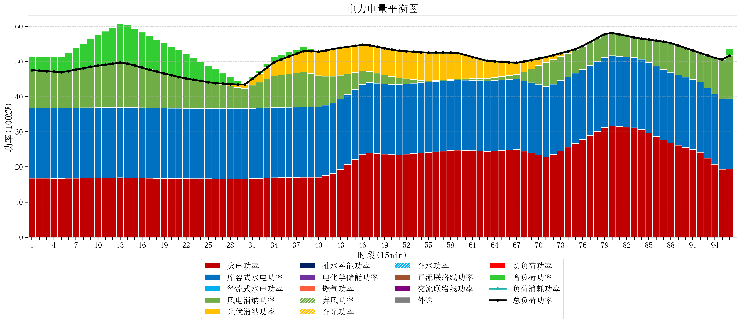
元件名称 | 时段1 | 时段2 | 时段3 | 时段4 | 时段5 | 时段6 | 时段7 | 时段8 | 时段9 | 时段10 | 时段11 | 时段12 | 时段13 | 时段14 | 时段15 | 时段16 | 时段17
name | t1 | t2 | t3 | t4 | t5 | t6 | t7 | t8 | t9 | t10 | t11 | t12 | t13 | t14 | t15 | t16 | t17
str | float64 | float64 | float64 | float64 | float64 | float64 | float64 | float64 | float64 | float64 | float64 | float64 | float64 | float64 | float64 | float64 | float64
火电功率 | 16.776315789 | 16.769052632 | 16.761789474 | 16.754526316 | 16.747263158 | 16.763490305 | 16.783240997 | 16.80299169 | 16.822742382 | 16.838725762 | 16.853379501 | 16.868033241 | 16.882686981 | 16.870426593 | 16.840864266 | 16.811301939 | 16.781739612
库容式水电功率 | 20 | 20 | 20 | 20 | 20 | 20 | 20 | 20 | 20 | 20 | 20 | 20 | 20 | 20 | 20 | 20 | 20
径流式水电功率 | 0 | 0 | 0 | 0 | 0 | 0 | 0 | 0 | 0 | 0 | 0 | 0 | 0 | 0 | 0 | 0 | 0
风电消纳功率 | 10.75 | 10.612 | 10.474 | 10.336 | 10.198 | 10.506315789 | 10.881578947 | 11.256842105 | 11.632105263 | 11.935789474 | 12.214210526 | 12.492631579 | 12.771052632 | 12.538105263 | 11.976421053 | 11.414736842 | 10.853052632
光伏消纳功率 | 0 | 0 | 0 | 0 | 0 | 0 | 0 | 0 | 0 | 0 | 0 | 0 | 0 | 0 | 0 | 0 | 0
抽水蓄能功率 | 0 | 0 | 0 | 0 | 0 | 0 | 0 | 0 | 0 | 0 | 0 | 0 | 0 | 0 | 0 | 0 | 0
电化学储能功率 | 0 | 0 | 0 | 0 | 0 | 0 | 0 | 0 | 0 | 0 | 0 | 0 | 0 | 0 | 0 | 0 | 0
燃气功率 | 0 | 0 | 0 | 0 | 0 | 0 | 0 | 0 | 0 | 0 | 0 | 0 | 0 | 0 | 0 | 0 | 0
直流联络线功率 | 0 | 0 | 0 | 0 | 0 | 0 | 0 | 0 | 0 | 0 | 0 | 0 | 0 | 0 | 0 | 0 | 0
交流联络线功率 | 0 | 0 | 0 | 0 | 0 | 0 | 0 | 0 | 0 | 0 | 0 | 0 | 0 | 0 | 0 | 0 | 0
负荷消耗功率 | 47.526315789 | 47.381052632 | 47.235789474 | 47.090526316 | 46.945263158 | 47.269806094 | 47.664819945 | 48.059833795 | 48.454847645 | 48.774515235 | 49.067590028 | 49.36066482 | 49.653739612 | 49.408531856 | 48.817285319 | 48.226038781 | 47.634792244
外送 | 0 | 0 | 0 | 0 | 0 | 0 | 0 | 0 | 0 | 0 | 0 | 0 | 0 | 0 | 0 | 0 | 0
总负荷功率 | 47.526315789 | 47.381052632 | 47.235789474 | 47.090526316 | 46.945263158 | 47.269806094 | 47.664819945 | 48.059833795 | 48.454847645 | 48.774515235 | 49.067590028 | 49.36066482 | 49.653739612 | 49.408531856 | 48.817285319 | 48.226038781 | 47.634792244
弃风功率 | 0 | 0 | 0 | 0 | 0 | 0 | 0 | 0 | 0 | 0 | 0 | 0 | 0 | 0 | 0 | 0 | 0
弃光功率 | 0 | 0 | 0 | 0 | 0 | 0 | 0 | 0 | 0 | 0 | 0 | 0 | 0 | 0 | 0 | 0 | 0
弃水功率 | 0 | 0 | 0 | 0 | 0 | 0 | 0 | 0 | 0 | 0 | 0 | 0 | 0 | 0 | 0 | 0 | 0
切负荷功率 | 0 | 0 | 0 | 0 | 0 | 0 | 0 | 0 | 0 | 0 | 0 | 0 | 0 | 0 | 0 | 0 | 0
增负荷功率 | 3.7745288645 | 3.9117333836 | 4.0489379027 | 4.1861424218 | 4.3233469409 | 5.1759816211 | 6.1359308255 | 7.0958800299 | 8.0558292343 | 8.8360419498 | 9.5528182575 | 10.269594565 | 10.986370873 | 10.992927785 | 10.542915086 | 10.092902388 | 9.6428896887

